Sheet1
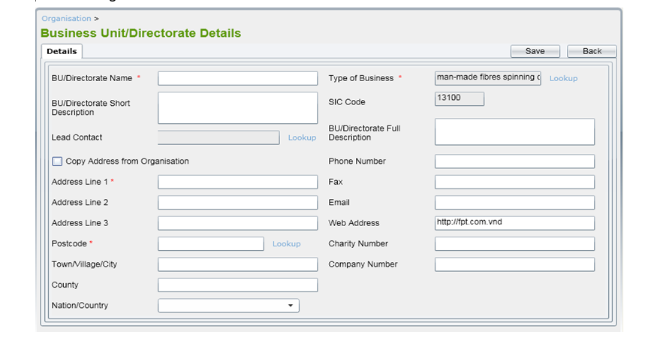

STT | Nội dung câu hỏi
1 | BU/Directorate Name có nhập được các ký tự số hay không?
2 | BU/Directorate Name có nhập được các chữ hay không?
3 | BU/Directorate Name có nhập được các ký tự đặc biệt hay không?
4 | BU/Directorate Name có nhập được khoảng trắng hai đầu không?
5 | Các trường dữ liệu nào là bắt buộc?
6 | Các trường dữ liệu nào không được nhâp trùng?
7 | Web Address có nhập được định dạng khác ngoài http://fpt/com.vnd không?
8 | Số điện thoại có nhập được số nước ngoài hay chỉ mình Việt Nam?
9 | Khi chọn "copy Address from Orgaisation" thì các trường Address Line có được điền địa chỉ lấy từ Organisation không?
10 | Khi nhập và chọn đúng tất cả các trường dữ liệu thì khi thêm mất bao nhiêu thời gian để thêm hoàn thành
11 | Nhiều người dùng thêm cùng một lúc thì mất bao nhiêu thời gian để thêm thành công?
12 | khi nhập dữ liệu vào List contact thì có thêm dữ liệu vào database không?
13 | Nhập Address Line1,Address Line2,Address Line 3 không cùng một địa chỉ có được không?
14 | Tất cả các trường trong tab có thể sửa hay không?
15 | Nation/Country có thể nhập hay không hay bắt buộc phải chọn ?
16 | Có thể thay đổi SIC code được hay không?
17 | Nhập dữ liệu xong chuyển sang tab khác có bị mất dữ liệu hay không?
18 | Có thể xuất dữ liệu bằng file Excel hay PDF hay không?
19 | Email khi nhập sai định dạng có thông báo gì hay không?
20 | Có hai hoặc nhiều người dùng thêm dữ liệu tất cả các trường giống nhau và thêm cùng một lúc thì sẽ như thế nào?

